APP软件迭代二开发范围
海上综合执法APP迭代二开发范围
序号 | 开发迭代 | 上线版本 | 模块 | 迭代功能 | 备注
1 | 迭代二 | 安卓版 | 渔船监控模块 （执法人员用户） | 周边渔船搜索
SSTC
2 |  |  |  | 渔船追踪
3 |  |  | 消息通知模块 （执法人员用户） | 专项行动查看
4 |  |  |  | 专项行动查询
5 |  |  | 执法管理模块 | 新增执法记录→选择专项行动
6 |  |  | 渔船查询模块 （执法人员用户） | 渔船详细信息查看（船网指标，船名申请，船舶检验，所有权证书、国籍证书，捕捞许可，抵押登记，渔业船网工具指标转移信息，渔船报废拆解信息，渔船灭失信息，核查比较结果，船舶证书情况，船舶所有人信息，实际使用人信息，船长信息，材质、主尺度及主机，实际作业类型及用途，渔船标识，信号、消防、救生设备，通讯、导航设备，船员配备，出航人员资料，照片信息，核查信息，收费信息，进出港签证，柴油补助，休禁渔补助，保险信息）
7 |  |  | 意见反馈模块 （执法人员用户） | 意见反馈上传
8 |  |  | 数据一键同步模块（执法人员用户） | 下载渔船信息
9 |  |  |  | 下载专项行动
10 |  |  | 执法管理模块 | 新增执法记录（海上执法&港内执法）→修改联系人信息功能删除 编辑未上传的执法记录（海上执法&港内执法）→修改联系人信息功能删除 | 参见下图图1
11 |  |  | 船舶监控模块 | 高级搜索→搜索历史记录，搜索记录的右侧图标删除 | 参见下图图2

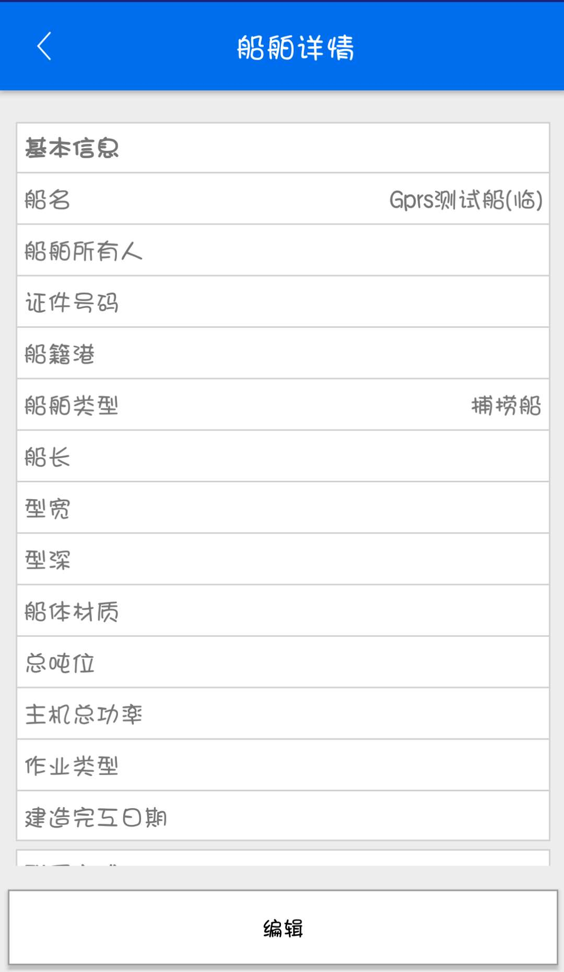
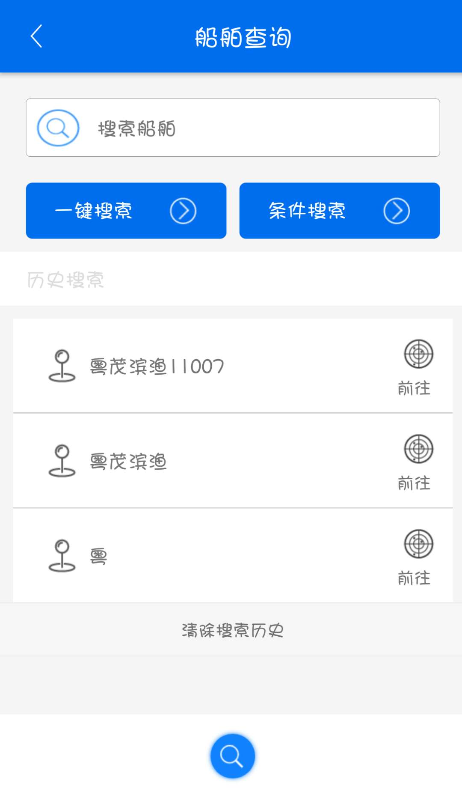

删除该图标

删除该按钮功能

 |  | 图1 |  | 图2

SSTC

